Sheet1
Scene No. | 3
Quest Title | 爱提问的小女孩 二
Quest Log | 去找克莉斯
Map No. | 22
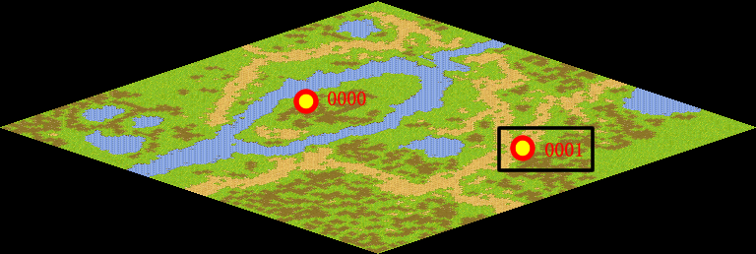
NPC No. | 1
Condition
Dialog | 我可不想吃太多糖，糖虽然很好吃，但它能产生一种酸的物质。糖粘在牙槽上，如不及时洗刷掉，细菌就会在上面生长繁殖，产生许多酸，把牙齿烂出洞来。另外，糖吃多了，会影响吃饭。饭吃少了，身体就得不到所需要的营养，会影响身体健康。所以里拉说的一点都不错。你回去告诉克莉斯让她也少吃点糖。
Select
Result | 1 : Scene 0004,

NPC No. | 25
Condition
Dialog | 你帮我去问问雷欧，问他想不想吃糖。
Select | 1：确定
Result | 1 :关闭对话框

ScriptFile | Qlog-0018-003.scr
 | Q0001-0018-003.scr

